BuildShow
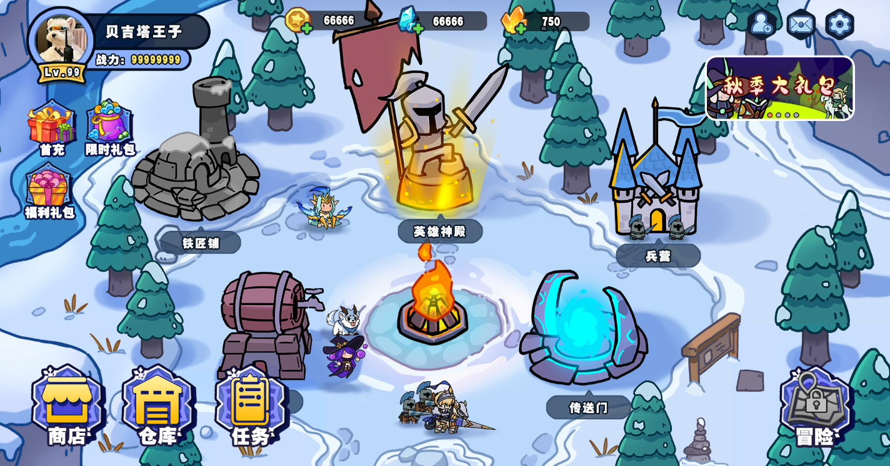
ID | Hero | Soldier | Scale | Face | Coordinate
int | string | string | float | int | string
坐标ID | 英雄资源 | 小兵资源 | 缩放比 | 朝向 | 坐标
1 | 0 | bubing01_Lv2 | 1 | 2 | 115|477
2 | 0 | bubing01_Lv2 | 1 | 2 | -89|470
3 | 0 | gongbing01_Lv2 | 0.8 | 1 | -103|234
4 | 0 | gongbing01_Lv2 | 0.8 | 1 | -146|202
5 | 0 | gongbing01_Lv2 | 0.8 | 1 | -126|136
6 | 0 | bubing01_Lv2 | 1 | 1 | 116|193
7 | 0 | bubing01_Lv2 | 1 | 1 | 162|228
8 | 0 | bubing01_Lv2 | 1 | 1 | 130|130
9 | Eileen.3 | 0 | 0.55 | 1 | -77|203
10 | Mahlon.3 | 0 | 0.5 | 1 | 172|187

Sheet1
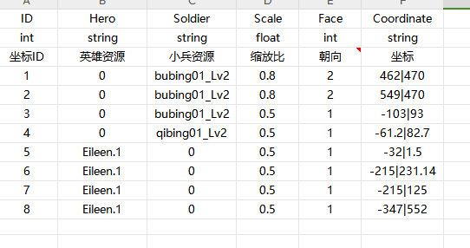
ID | Hero | Soldier | Scale | Face | Coordinate
int | string | string | float | int | string
坐标ID | 英雄资源 | 小兵资源 | 缩放比 | 朝向 | 坐标
1 | 0 | bubing01_Lv2 | 0.7 | 2 | 462|525
2 | 0 | bubing01_Lv2 | 0.7 | 2 | 549|525
3 | 0 | qibing01_Lv2 | 0.6 | 1 | -103|93
4 | 0 | qibing01_Lv2 | 0.6 | 1 | -61|112
5 | Kress.3 | 0 | 0.5 | 1 | -12|61
6 | Dimon.4 | 0 | 0.3 | 1 | -215|275
7 | Lucius.2 | 0 | 0.5 | 1 | -215|180
8 | Robin.3 | 0 | 0.5 | 1 | -347|552

